상품제안서
[라바아일랜드] 링 튜브 | 상품코드: F27351

 |  |  |  |  |  |  | 02-412-0044 | www.easy1.co.kr
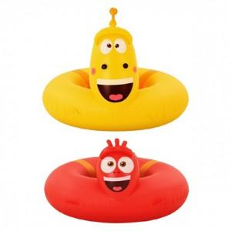

【상세/제작정보】

【인쇄/포장옵션】 | / 포장지포장

【공급단가】 | 수량 | 5~ | 10~ | 30~ | 50~ | 100~
*VAT별도 | 단가 | 26,640원 | 26,190원 | 25,530원 | 25,080원 | 24,420원

【상품 URL】 | http://www.easy1.co.kr/src/goods_detail.php?gdno=27351

